상품제안서
몽크로스 무봉제 쿨토시 UV차단 | 상품코드: S45664

 |  |  |  |  |  |  | 02-713-8555 | www.synergygift.co.kr
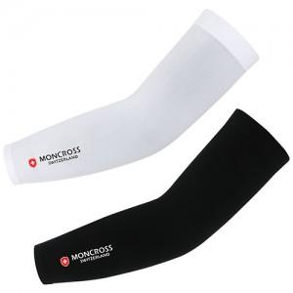 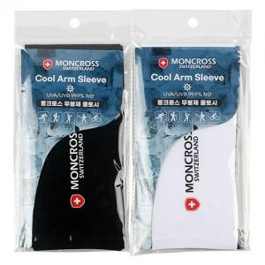

【상세/제작정보】

【인쇄/포장옵션】 | 실크 / 포장불가능

【공급단가】 | 수량 | 200~ | 300~ | 1,000~ | 3,000~ | 10,000~
*VAT별도 | 단가 | 1,890원 | 1,770원 | 1,720원 | 1,630원 | 1,610원

【상품 URL】 | https://www.synergygift.co.kr:443/src/goods_detail.php?gdno=45664

